关系图
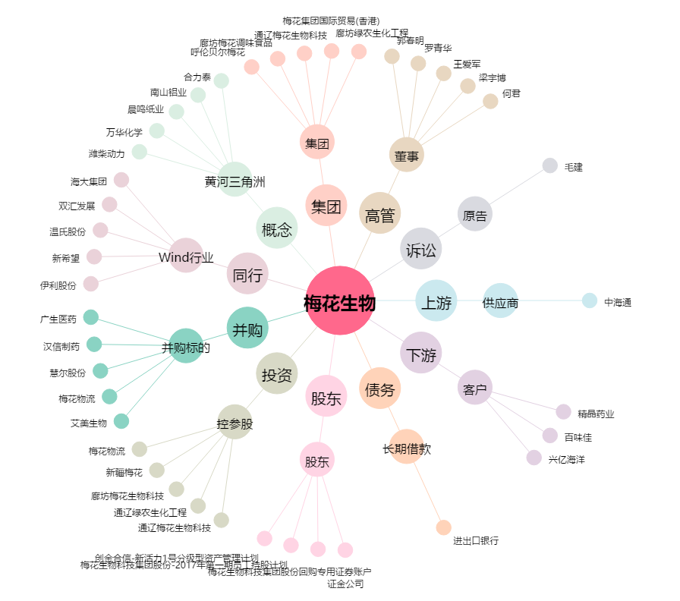
梅花生物[600873.SH] - 关系概览图

